상품제안서
바이어스 큐브담요 90x110 | 상품코드: S14926

 |  |  |  |  |  |  | 02-713-8555 | www.synergygift.co.kr
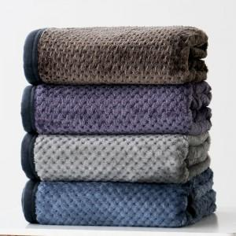 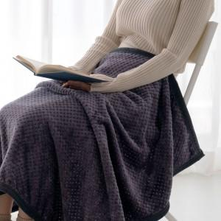 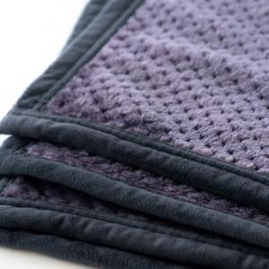

【상세/제작정보】 | <p>부직포파우치에 인쇄가능합니다</p>

【인쇄/포장옵션】 | 실크, 스티커 / 부직포파우치

【공급단가】 | 수량 | 100~ | 300~ | 500~ | 1,000~ | 3,000~
*VAT별도 | 단가 | 6,070원 | 5,850원 | 5,620원 | 5,400원 | 5,260원

【상품 URL】 | https://www.synergygift.co.kr:443/src/goods_detail.php?gdno=11738

